توثيق الجدارات
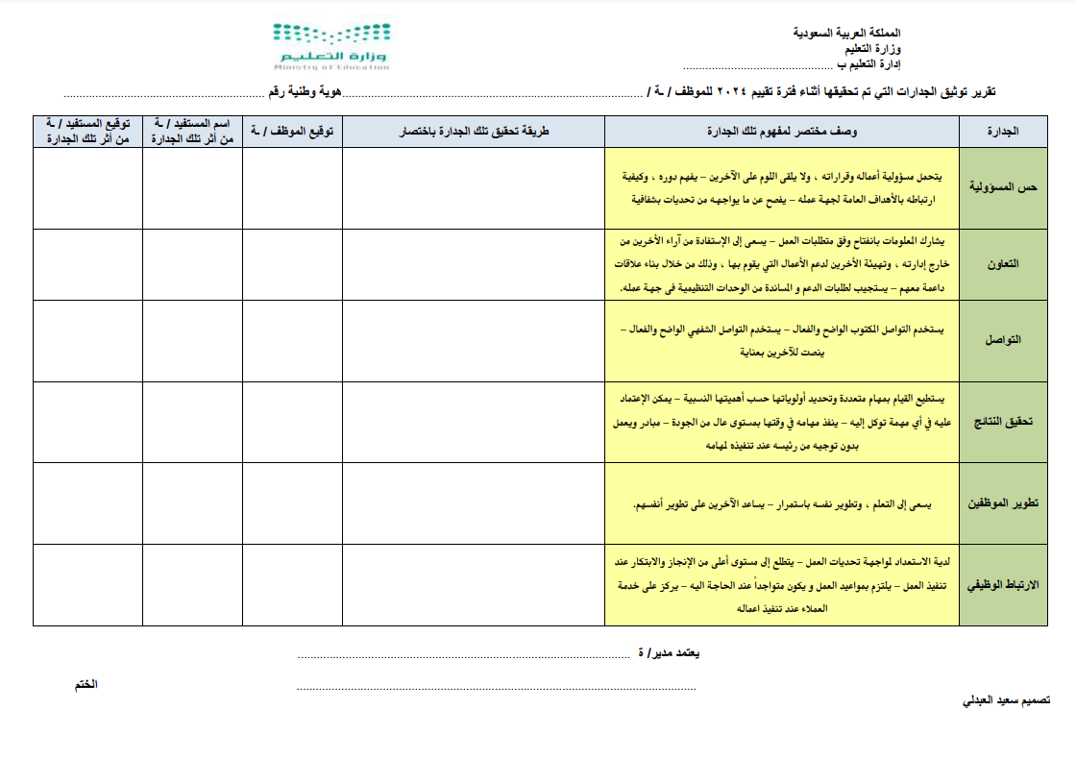
نموذج مقترح من الزميل سعيد العبدلي يمكن العمل به لتوثيق الجدارات

